Лист1
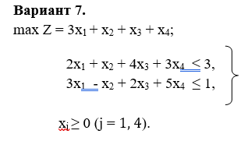
x1 | x2 | x3 | x4 | g
0.8 | 1.4 | 0 | 0 | 3.8
 |  |  |  | 3
 |  |  |  | 1

